Sheet1
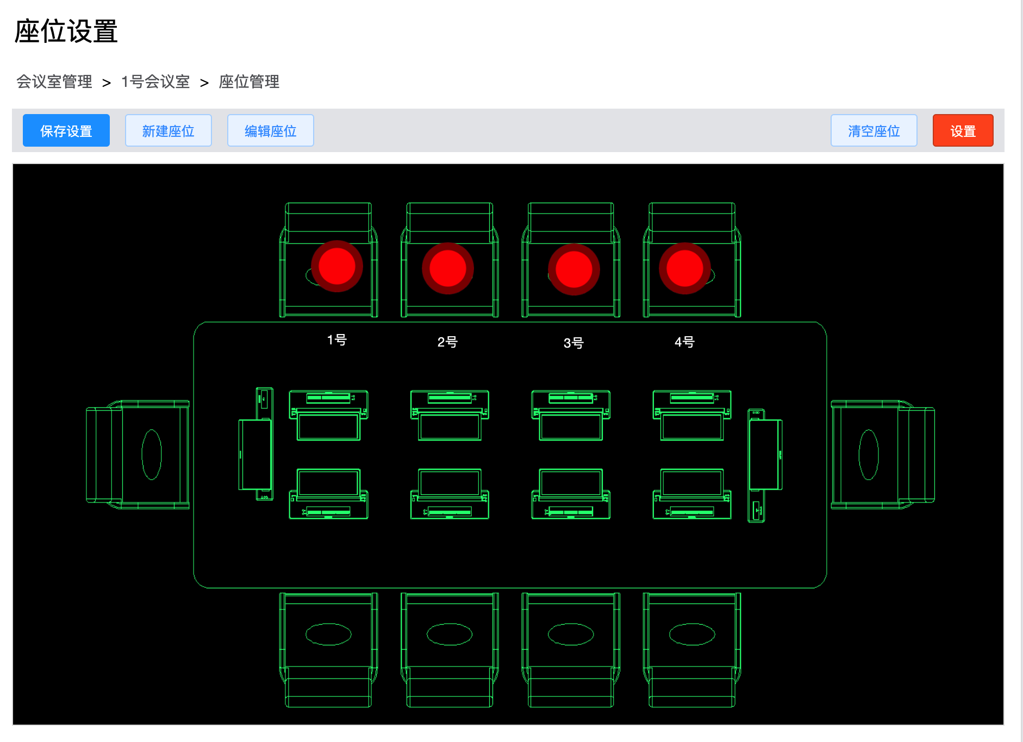
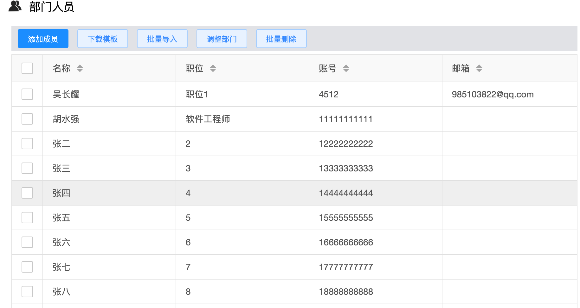
*座位 | *姓名 | *权限
1号 | 张二 | 1
2号 | 张三 | 2 | 座位，姓名不允许为空，权限1为主持人2为助手默认不填为参会者
3号 | 张四
4号 | 张五

